상품제안서
골프,골프용품,골프장갑,장갑,남성용,아놀드파마 | 상품코드: F26258

 |  |  |  |  |  |  | 02-412-0044 | www.easy1.co.kr
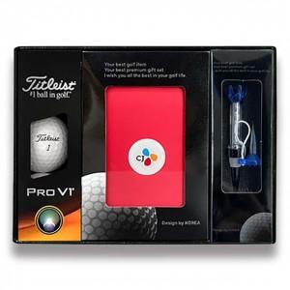

【상세/제작정보】 | 골프파우치 색상 랜덤발송 골프티인쇄불가

【인쇄/포장옵션】 | UV인쇄(5도) / 포장지포장

【공급단가】 | 수량 | 100~ | 300~ | 500~ | 1,000~ | 3,000~
*VAT별도 | 단가 | 27,120원 | 26,690원 | 26,040원 | 25,380원 | 24,950원

【상품 URL】 | https://dev.easy1.co.kr:443/src/goods_detail.php?gdno=26258

